概要図
詳細設計書 | 画面名称 | B0501_研修一覧画面 | システムID |  |  |  |  | 改訂日 | 2020-08-12
 | 機能名称 |  | システム名称 |  |  |  |  | 改訂者 | 王少宇
研修情報

 |  |  |  | 機能概要
B0501_研修一覧画面
参照
業種
 |  |  |  | （１）一覧画面
 |  |  |  |  | エラーの場合、エラーメッセージを出力する。

 |  |  |  | 「条件クリア」ボタンを押すまたは「検索」ボタンを押す
 |  |  |  |  |  | 検索条件は初期化とする
更新
研修情報
 |  |  |  | （３）「削除」ボタン押下
 |  |  |  |  |  |  | 単数または多数削除する

画面イメージ
詳細設計書 | 画面名称 | B0501_研修一覧画面 | システムID | 改訂日 | 2020-09-18
 | 機能名称 |  | システム名称 | 改訂者 | 楊卿赫

画面イメージ
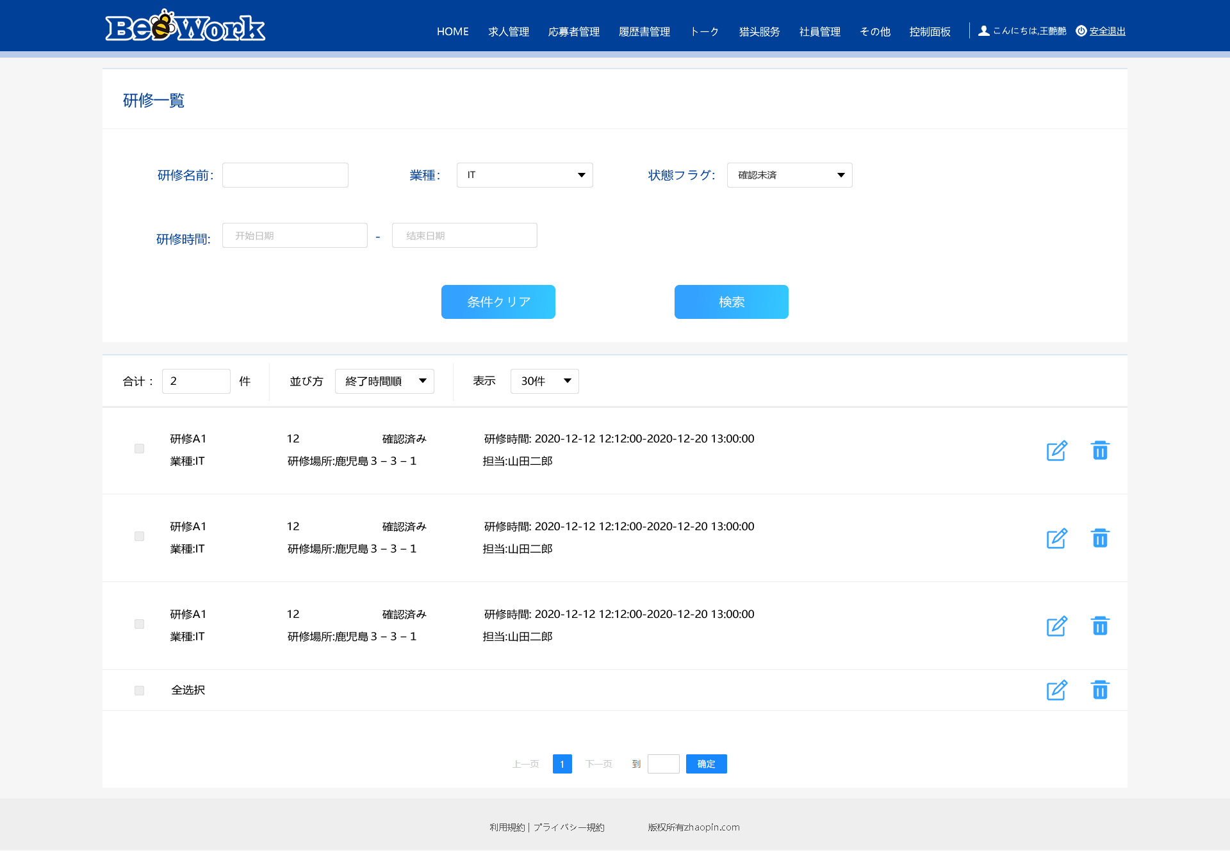
研修期間：
状態
未確認
研修期間：2020-12-30 ~ 2020-12-31
研修時間：09：00：00 ~ 18:30:00
担当：山田二郎
募集人数：10
状態：未確認
研修場所：東京都葛飾区新小岩3-3-1
研修期間：2020-12-30 ~ 2020-12-31
研修時間：09：00：00 ~ 18:30:00
担当：山田二郎
募集人数：10
状態：未確認
研修場所：東京都葛飾区新小岩3-3-1
研修期間：2020-12-30 ~ 2020-12-31
研修時間：09：00：00 ~ 18:30:00
担当：山田二郎
募集人数：10
状態：未確認
研修場所：東京都葛飾区新小岩3-3-1
未確認

